EJERCICIO2
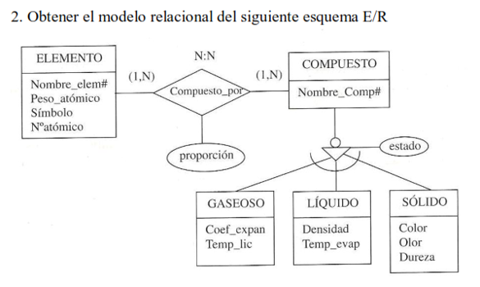
1. ELEMENTO |  | 2. COMPUESTO
PK | NOMBRE_ELEMENTO | PK | NOMBRE_COMPUESTO
 | PESO_ATOMICO | FK | NOMBRE_ELEMENTO
 | SIMBOLO
 | NUMERO_ATOMICO

3. COMPUESTO_POR |  | 4 . GASEOSO
PK | PROPORCION | FK | NOMBRE_COMPUESTO
FK | NOMBRE_ELEMENTO |  | COEF_EXPAN
FK | NOMBRE_COMPUESTO |  | TEMP_LIC
 |  |  | ESTADO

4. LIQUIDO |  | 4 . SOLIDO
FK | NOMBRE_COMPUESTO | FK | NOMBRE_COMPUESTO
 | DENSIDAD |  | COLOR
 | TEMP_EVAP |  | OLOR
 | ESTADO |  | DUREZA
 |  |  | ESTADO

EJERCICIO3
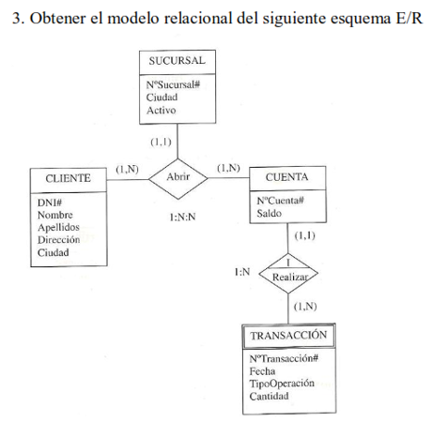

1 | SUCURSAL | 2 | CLIENTE
PK | N_SUCURSAL | PK | DNI
 | CIUDAD | FK | N_SUCURSAL
 | ACTIVO |  | NOMBRE
 |  |  | APELLIDOS
 |  |  | DIRECCION
3 | CUENTA |  | CIUDAD
PK | N_CUENTA
FK | N_SUCURSAL
 | SALDO | 4 | ABRIR
 |  | FK | N_SUCURSAL
5 | TRANSACCION | FK | DNI
PK | N_TRANSACCION | FK | N_CUENTA
FK | N_CUENTA
 | FECHA
 | TIPO_OPERACION
 | CANTIDAD

EJERCICIO4
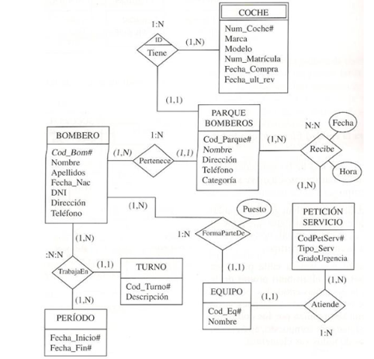
1 | PARQUE BOMBEROS | 2 | BOMBERO | 3 | COCHE
PK | COD_PARQUE | PK | COD_BOMBERO | PK | NUM_COCHE
FK | COD_BOMBERO |  | NOMBRE | FK | COD_PARQUE
 | NOMBRE |  | APELLIDOS |  | MARCA
 | DIRECCION |  | FECHA_NAC |  | MODELO
 | TELEFONO |  | DNI |  | NUM_MATRICULA
 | CATEGORIA |  | DIRECCION |  | FECHA_COMPRA
 |  |  | TELEFONO |  | FECHA_ULT_REVISION

4 | EQUIPO | 5 | FORMA_PARTE_DE | 6 | PETICION SERVICIO
PK | COD_EQUIPO | FK | COD_BOMBERO | PK | COD_PET_SERV
 | NOMBRE | FK | COD_EQUIPO | FK | COD_EQUIPO
 |  |  | PUESTO |  | TIPO_SERV
 |  |  |  |  | GRADO_URGENCIA

7 | RECIBE | 8 | TURNO | 8 | PERIODO
FK | COD_PARQUE | PK | COD_TURNO | PK | FECHA_INICIO
FK | COD_PET_SERV |  | DESCRIPCION |  | FECHA_FIN
 | FECHA
 | HORA

9 | TRABAJA_EN
FK | COD_BOMBERO
FK | COD_TURNO
FK | FECHA_INICIO

EJERCICIO5
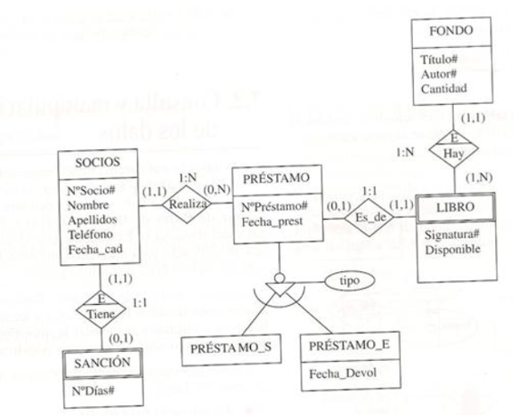
1 | SOCIOS | 2 | PRESTAMO
PK | N_SOCIO | PK | N_PRESTAMO
 | NOMBRE | FK | N_SOCIO
 | APELLIDOS |  | FECHA_PREST
 | TELEFONO
 | FECHA_CAD

3 | LIBRO | 4 | FONDO
PK | SIGNATURA | PK | TITULO
FK | N_PRESTAMO | FK | SIGNATURA
 | DISPONIBLE |  | AUTOR
 |  |  | CANTIDAD

5 | PRESTAMO_S | 5 | PRESTAMO_E
FK | N_PRESTAMO | FK | N_PRESTAMO
 |  |  | FECHA_DEVOL
6 | SANCION
PK | N_DIAS
FK | N_SOCIO

EJERCICIO6
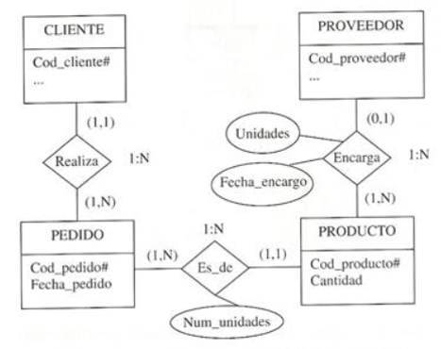
1 | CLIENTE | 2 | PROVEEDOR
PK | COD_CLIENTE | PK | COD_PROVEEDOR
 | NOMBRE |  | NOMBRE
 | ... |  | ...

3 | PEDIDO | 4 | PRODUCTO
PK | COD_PEDIDO | PK | COD_PRODUCTO
FK | COD_CLIENTE | FK | COD_PROVEEDOR
 | FECHA_PEDIDO | FK | COD_PEDIDO

5 | ENCARGA | 6 | ES_DE
FK | COD_PROVEEDOR | FK | COD_PEDIDO
FK | COD_PRODUCTO | FK | COD_PRODUCTO
 | UNIDADES |  | NUM_UNIDADES
 | FECHA_ENCARGO

EJERCICIO7
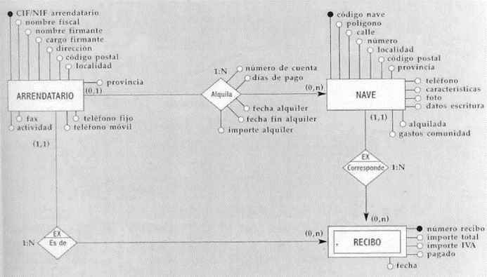
1 | ARRENDATARIO | 3 | ALQUILA
PK | CIF_NIF_ARRENDATARIO | FK | CIF_NIF_ARRENDATARIO
 | NOMBRE_FISCAL | FK | CODIGO_NAVE
 | NOMBRE_FIRMANTE |  | NUMERO_DE_CUENTA
 | CARGO_FIRMANTE |  | DIAS_DE_PAGO
 | DIRECCION |  | FECHA_ALQUILER
 | CODIGO_POSTAL |  | IMPORTE_ALQUILER
 | LOCALIDAD
 | PROVINCIA
 | FAX
 | ACTIVIDAD
 | TELEFONO_FIJO
 | TELEFONO_MOVIL

2 | NAVE | 4 | RECIBO
PK | CODIGO_NAVE | PK | NUMERO_RECIBO
FK | CIF_NIF_ARRENDATARIO | FK | CIF_NIF_ARRENDATARIO
 | POLIGONO | FK | CODIGO_NAVE
 | CALLE |  | IMPORTE_TOTAL
 | NUMERO |  | IMPORTE_IVA
 | LOCALIDAD |  | PAGADO
 | CODIGO_POSTAL |  | FECHA
 | PROVINCIA
 | TELEFONO
 | CARACTERISTICAS
 | FOTO
 | DATOS ESCRITURA
 | ALQUILADA
 | GASTOS COMUNIDAD

EJERCICIO8
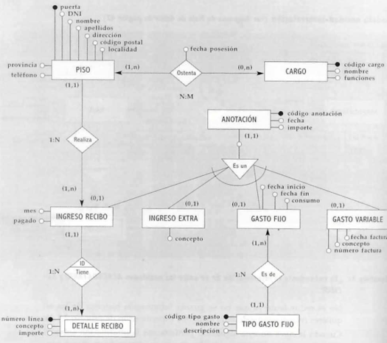
1 | PISO | 2 | CARGO | 4 | ANOTACION
PK | PUERTA | PK | CODIGO_CARGO | PK | CODIGO_ANOTACION
 | DNI |  | NOMBRE |  | FECHA
 | NOMBRE |  | FUNCIONES |  | IMPORTE
 | APELLIDOS
 | DIRECCION
 | CODIGO_POSTAL | 3 | OSTENTA | 5 | INGRESO_RECIBO
 | LOCALIDAD | FK | PUERTA | FK | PUERTA
 | PROVINCIA | FK | CODIGO_CARGO | FK | CODIGO_ANOTACION
 | TELEFONO |  | FECHA_POSESION | PK | ID_RECIBO
 |  |  |  |  | MES
6 | DETALLE_RECIBO | 7 | INGRESO_EXTRA |  | PAGADO
PK | NUMERO_LINEA | PK | ID_INGRESO_EXTRA
FK | ID_PAGADO | FK | CODIGO_ANOTACION | 7 | GASTO_VARIABLE
 |  |  | CONCEPTO | PK | ID_GASTO_VARIABLE
7 | TIPO_GASTO_FIJO |  |  | FK | CODIGO_ANOTACION
PK | CODIGO_TIPO_GASTO | 8 | GASTO_FIJO |  | FECHA_FACTURA
 | NOMBRE | PK | ID_GASTO_FIJO |  | CONCEPTO
 | DESCRIPCION | FK | CODIGO_ANOTACION |  | NUMERO_FACTURA
 |  | FK | CODIGO_TIPO_GASTO
 |  |  | FECHA_INICIO
 |  |  | FECHA_FIN
 |  |  | CONSUMO

